Рекомендации
Определение МПК (метод микроразведений в бульоне в соответствии со стандартом ИСО 20776-1)
Питательная среда:
Инокулюм:
Инкубация:
Учет результатов:
Контроль качества:
Диско-диффузионный метод (стандартизованный диско-диффузионный метод EUCAST)
Питательная среда:
Инокулюм:
Инкубация:
Учет результатов:
Контроль качества:
Рекомендации по использованию таблиц пограничных значений |  |  |  |  |  |  |  | Пограничные значения EUCAST, версия 10.0, действует с 01.01.2020

Параметры определения МПК и рекомендации по проведению контроля качества по методологии EUCAST
Параметры диско-диффузионного метода для определения чувствительности и рекомендации по проведению контроля качества по методологии EUCAST

Если в строке содержится название вида, пограничные значения, указанные в ней, применимы только для представителей этого вида (в данном примере -
только для S. aureus)
Произвольное значение за пределами шкалы измерений для оценки микроорганизмов "дикого типа" как "Чувствительные при увеличенной экспозиции"(У)".
Значения для категории У не указаны. К категории У относятся значения, находящиеся в интервале между пограничными значениями категорий Ч и Р. Если пограничные значения категорий Ч и Р равны, то категории У не существует.
Антибиотик А: нет категории У
Антибиотик B: У 4 мг/л, 23-25 мм
Антибиотик H: У: 1-2 мг/л, 24-29 мм

Зона технической неопределенности
См. специальную информацию по оценке технической неопределенности при определении чувствительности к антибиотикам.

Антимикробный препарат | Пограничные значения МПК (мг/л) |  |  | Содержа-ние в диске (мкг) | Пограничные значения диаметра зон подавления роста (мм) |  |  | Примечание Примечания, обозначенные цифрами, относятся к общим комментариям и/или пограничным значениям МПК. Примечания, обозначенные буквами, относятся к пограничным значениям диаметров зон подавления роста
 | Ч ≤ | Р > | ЗТН |  | Ч ≥ | Р < | ЗТН
Антимикробный препарат A | 11 | 11 |  | X | 20A | 20A |  | 1. Примечание, являющееся общим комментарием и/или относящееся к пограничным значениям МПК. 2. Новый комментарий Удаленный комментарий A. Комментарий для пограничных значений ДДМ
Антимикробный препарат В | 22 | 4 |  | Y | 26 | 23
Антимикробный препарат C | 0,001 | 8 |  | X | 50 | 18
Антимикробный препарат D, S. aureus | НД | НД |  |  | НД | НД
Антимикробный препарат E | - | - |  |  | - | -
Антимикробный препарат F | Ва | Ва |  |  | Ва | Ва
Антимикробный препарат G (только скрининг) | НП | НП |  | Y | 25 | 25
Антимикробный препарат H | 0,5 | 2 |  | Z | 30 | 24
Антимикробный препарат I | (8)1 | (8)1 |  | 30 | (18)A | (18)A
Не применимо (только пограничное значение для скрининга диско-диффузионным методом)
Изменения по сравнению с предыдущей версией выделены желтым цветом
Пограничные значения для скрининга - т.е. для дифференциации изолятов, имеющих и не имеющих механизмы резистентности

Пограничные значения не определены. Определение чувствительности проводить не рекомендуется
Гиперссылки на сайт, содержащий данные по распределению значений МПК, выделены синим цветом
В процессе валидации
Пограничные значения, приведенные в скобках, используются для дифференциации микроорганизмов, обладающих и не обладающих приобретенными механизмами резистентности
(см. Пояснения)
Не получено убедительных доказательств эффективности терапии инфекции, вызванной данным микроорганизмом или группой микроорганизмов
Гиперссылки на сайт, содержащий данные по распределению значений диаметров зон подавления роста, выделены синим цветом

Гиперссылки на пояснительные документы EUCAST, выделены синим цветом

Enterobacterales
Enterobacterales* |  |  |  |  |  |  |  | Пограничные значения EUCAST, версия 10.0, действует с 01.01.2020
Экспертные правила и природная резистентность

В версии 10.0 таблиц пограничных значений для некоторых антимикробных препаратов EUCAST представил пограничные значения, в соответствии с которыми микроорганизмы "дикого типа" (микроорганизмы, не имеющие фенотипически выявляемых приобретенных механизмов резистентности к препарату) оцениваются как "Чувствительные при увеличенной экспозиции (У)" вместо "Чувствительные при стандартном режиме дозирования (Ч)". В версии 9.0 для этих препаратов использовалось обозначение "ПрепаратВЭ" для указания на необходимость высокой экспозиции (ВЭ). Новый стандарт должен быть принят в кратчайшие сроки и не позднее окончания 2020 г. До внедрения нового стандарта специалисты лаборатории должны предпринять необходимые усилия для информирования микробиологов, специалистов, участвующих в процессе лечения пациентов и формировании стратегии и политики контроля антимикробной терапии, и разъяснения новых положений. Во время переходного периода для пограничных значений, выделенных в версии 10.0 светло-зеленым цветом, возможно использование пограничных значений, указанных в версии 9.0.

Определение МПК (метод микроразведений в бульоне в соответствии со стандартом ИСО 20776-1; для мециллинама и фосфомицина используется метод разведений в агаре) Питательная среда: бульон Мюллера-Хинтон Инокулюм: 5х105 КОЕ/мл Инкубация: Запечатанные панели, обычная атмосфера, 35±1ºC, 18±2ч Учет результатов: Если не указано другое, МПК учитывается как наименьшая концентрация препарата, подавляющая полностью видимый рост. Контроль качества: Escherichia coli ATCC 25922. Контроль качества препаратов, не имеющих контрольных диапазонов для данного штамма, контроль ингибирующего компонента комбинаций бета-лактамов и ингибиторов бета-лактамаз см.Таблицы контроля качества EUCAST. |  |  |  |  |  |  |  | Параметры диско-диффузионного метода (стандартизированный диско-диффузионный метод EUCAST) Питательная среда: агар Мюллера-Хинтон Инокулюм: 0,5 по стандарту мутности МакФарланда Инкубация: Обычная атмосфера, 35±1ºC, 18±2ч Учет результатов: Если не указано другое, чашку Петри помещают кверху дном на темную матовую поверхность, так чтобы свет падал на нее под углом 45° (учет в отраженном свете). При измерении зон подавления роста следует ориентироваться на зону полного подавления видимого роста. Контроль качества: Escherichia coli ATCC 25922. Контроль качества препаратов, не имеющих контрольных диапазонов для данного штамма, контроль ингибирующего компонента дисков с комбинациями бета-лактамов и ингибиторов бета-лактамаз см.Таблицы контроля качества EUCAST.

* В соответствии с недавно выполненными таксономическими исследованиями определение семейства Enterobacteriaceae было сужено. Отдельные члены, ранее входившие в состав семейства, включены в другие семейства внутри порядка Enterobacterales. Приведенные в данной таблице пограничные значения, применимы ко всем членам порядка Enterobacterales.

Пенициллины1 | Пограничные значения МПК (мг/л) |  |  | Содер-жание в диске (мкг) | Пограничные значения диаметров зон подавления роста (мм) |  |  | Примечания Цифрами обозначены примечания, относящиеся к общим комментариям и/или пограничным значениям МПК. Буквами обозначены примечания, относящиеся к диско-диффузионному методу.
 | Ч ≤ | Р > | ЗТН |  | Ч ≥ | Р < | ЗТН
Бензилпенициллин | - | - |  |  | - | - |  | 1/А. Изоляты Enterobacterales дикого типа оцениваются как чувствительные к аминопенициллинам. В некоторых странах действуют рекомендации оценивать изоляты дикого типа E. coli и P. mirabilis как "Чувствительные при умеренной экспозиции". В этом случае следует использовать следующие пограничные значения: МПК Ч ≤0,5 и соответствующее значения диаметра зоны подавления роста Ч ≥50 мм. 1. Пограничные значения аминопенициллинов для Enterobacterales установлены для внутривенного применения. Пограничные значения для оценки эффективности пероральной терапии действительны только при неосложненных инфекций мочевых путей. Пограничные значения для других типов инфекций находятся в процессе пересмотра. 2. Для определения чувствительности используется фиксированная концентрация сульбактама - 4 мг/л. 3. Для определения чувствительности используется фиксированная концентрация клавулановой кислоты - 2 мг/л. 4. Для определения чувствительности используется фиксированная концентрация тазобактама - 4 мг/л. 5/C. Пограничные значения - в процессе согласования. 6. Референтный метод определения чувствительности к мециллинаму - метод разведений в агаре. A. Не следует учитывать тонкий рост внутри зоны подавления роста, который может выявляться при использовании некоторых партий агара Мюллера-Хинтон. B. Чувствительность оценивается по ампициллину. D. При определении чувствительности E. coli Отдельные колонии внутри зоны подавления роста не учитывают.
Ампициллин1 | 8 | 8 |  | 10 | 14A | 14A
Ампициллин-сульбактам1 | 82 | 82 |  | 10-10 | 14A | 14A
Амоксициллин1 | 8 | 8 |  | - | ПримечаниеB | ПримечаниеB
Амоксициллин-клавулановая кислота1 | 83 | 83 |  | 20-10 | 19A | 19A | 19-20
Амоксициллин-клавулановая кислота (только при неосложненных ИМП) | 323 | 323 |  | 20-10 | 16A | 16A
Пиперациллин | 8 | 16 |  | 30 | 20 | 17
Пиперациллин-тазобактам | 84 | 164 | 16 | 30-6 | 20 | 17 | 17-19
Тикарциллин | 8 | 16 |  | 75 | 23 | 20
Тикарциллин-клавулановая кислота | 83 | 163 |  | 75-10 | 23 | 20
Темоциллин | Примечание5 | Примечание5 |  |  | ПримечаниеC | ПримечаниеC

Феноксиметилпенициллин | - | - |  |  | - | -

Оксациллин | - | - |  |  | - | -
Клоксациллин | - | - |  |  | - | -
Диклоксациллин | - | - |  |  | - | -
Флуклоксациллин | - | - |  |  | - | -

Мециллинам перорально (только при неосложненных ИМП), E. coli, Citrobacter spp., Klebsiella spp., Raoultella spp., Enterobacter spp. и P. mirabilis | 86 | 86 |  | 10 | 15D | 15D

Цефалоспорины1 | Пограничные значения МПК (мг/л) |  |  | Содер-жание в диске (мкг) | Пограничные значения диаметров зон подавления роста (мм) |  |  | Примечания Цифрами обозначены примечания, относящиеся к общим комментариям и/или пограничным значениям МПК. Буквами обозначены примечания, относящиеся к диско-диффузионному методу.
 | Ч ≤ | Р > | ЗТН |  | Ч ≥ | Р < | ЗТН
Цефаклор | - | - |  |  | - | - |  | 1. Пограничные значения цефалоспоринов для Enterobacterales позволяют выявить все клинически значимые механизмы резистентности (включая продукцию ESBL и плазмидно-кодируемых AmpC). При использовании данных пограничных значений некоторые изоляты, продуцирующие ESBL, могут быть оценены как чувствительные к цефалоспоринам III-IV поколения. В этом случае изменение категории чувствительности не требуется. То есть присутствие или отсутствие ESBL само по себе не влияет на клиническую интерпретацию результата определения чувствительности. Выявление и характеристику ESBL следует проводить в целях инфекционного контроля и общественного здравоохранения. 2. Сравнение МПК цефокситина с эпидемиологической точкой отсечения (ECOFF) для изолятов "дикого типа" (8 мг/л) имеет высокую чувствительность, но низкую специфичность для выявления AmpC-продуцирующих энтеробактерий, так как повышение МПК цефокситина может наблюдаться и в других случаях: при нарушении проницаемости клеточной стенки и при продукции некоторых карбапенемаз. В типичных случаях изоляты, не продуцирующие AmpC, относятся к "дикому типу", а продуценты плазмидно-кодируемых AmpC или гиперпродуценты хромосомных AmpC - к "недикому типу". 3. Для определения чувствительности используется фиксированная концентрация авибактама - 4 мг/л. 4. Режим дозирования в зависимости от показаний - см. Таблицу "Режимы дозирования". 5. Для определения чувствительности используется фиксированная концентрация тазобактама - 4 мг/л.
Цефадроксил (только при неосложненных ИМП) | 16 | 16 |  | 30 | 12 | 12
Цефалексин (только при неосложненных ИМП) | 16 | 16 |  | 30 | 14 | 14
Цефазолин (источник инфекции - мочевые пути), E. coli и Klebsiella spp. (кроме K. aerogenes) | 0,001 | 4 |  | Ва | Ва | Ва
Цефепим | 1 | 4 |  | 30 | 27 | 24
Цефиксим (только при неосложненных ИМП) | 1 | 1 |  | 5 | 17 | 17
Цефотаксим | 1 | 2 |  | 5 | 20 | 17
Цефокситин (только скрининг)2 | НП | НП |  | 30 | 19 | 19
Цефподоксим (только при неосложненных ИМП) | 1 | 1 |  | 10 | 21 | 21
Цефтаролин | 0,5 | 0,5 |  | 5 | 23 | 23 | 22-23
Цефтазидим | 1 | 4 |  | 10 | 22 | 19
Цефтазидим-авибактам | 83 | 83 |  | 10-4 | 13 | 13
Цефтибутен (источник инфекции - мочевые пути) | 1 | 1 |  | 30 | 23 | 23
Цефтобипрол | 0,25 | 0,25 |  | 5 | 23 | 23
Цефтолозан-тазобактам4 | 25 | 25 |  | 30-10 | 22 | 22
Цефтриаксон | 1 | 2 |  | 30 | 25 | 22
Цефуроксим в/в, E. coli, Klebsiella spp. (кроме K. aerogenes), Raoultella spp. и P. mirabilis | 0.001 | 8 |  | 30 | 50 | 19
Цефуроксим перорально (только при неосложненных ИМП), E. coli, Klebsiella spp. (кроме K. aerogenes), Raoultella spp. и P. mirabilis | 8 | 8 |  | 30 | 19 | 19

Карбапенемы1 | Пограничные значения МПК (мг/л) |  |  | Содер-жание в диске (мкг) | Пограничные значения диаметров зон подавления роста (мм) |  |  | Примечания Цифрами обозначены примечания, относящиеся к общим комментариям и/или пограничным значениям МПК. Буквами обозначены примечания, относящиеся к диско-диффузионному методу.
 | Ч ≤ | Р > | ЗТН |  | Ч ≥ | Р < | ЗТН
Эртапенем | 0,5 | 0,5 |  | 10 | 25 | 25 |  | 1. При использовании данных пограничных значений некоторые изоляты, продуцирующие карбапенемазы, могут быть оценены как чувствительные к карбапенемам. В этом случае изменение категории чувствительности не требуется. То есть присутствие или отсутствие карбапенемаз само по себе не влияет на клиническую интерпретацию результата определения чувствительности. Выявление и характеристику карбапенемаз следует проводить в целях инфекционного контроля и общественного здравоохранения. Скрининг карбапенемаз рекомендуется проводить для всех изолятов с МПК меропенема >0,125 мг/л (диаметром зоны подавления роста <28 мм). 2. Природно низкая активность имипенема в отношении видов Morganella morgannii, Proteus spp. и Providencia spp. требует высокой экспозиции имипенема. 3. Для определения чувствительности используется фиксированная концентрация релебактама - 4 мг/л. 4. Для определения чувствительности используется фиксированная концентрация ваборбактама - 8 мг/л.
Имипенем | 2 | 4 |  | 10 | 22 | 17
Имипенем2, Morganella morganii, Proteus spp. и Providencia spp.2 | 0.001 | 4 |  | 10 | 50 | 17
Имипенем-релебактам, Enterobacterales кроме Morganella spp. | 23 | 23 |  | Ва | Ва | Ва
Меропенем | 2 | 8 |  | 10 | 22 | 16
Меропенем-ваборбактам | 84 | 84 |  | Ва | Ва | Ва

Монобактамы | Пограничные значения МПК (мг/л) |  |  | Содер-жание в диске (мкг) | Пограничные значения диаметров зон подавления роста (мм) |  |  | Примечания Цифрами обозначены примечания, относящиеся к общим комментариям и/или пограничным значениям МПК. Буквами обозначены примечания, относящиеся к диско-диффузионному методу.
 | Ч ≤ | Р > | ЗТН |  | Ч ≥ | Р < | ЗТН
Азтреонам1 | 1 | 4 |  | 30 | 26 | 21 |  | 1. Пограничные значения азтреонама для Enterobacterales позволяют выявить клинически значимые механизмы резистентности (включая продукцию ESBL). При использовании данных пограничных значений некоторые изоляты, продуцирующие ESBL, могут быть оценены как чувствительные к азтреонаму. В этом случае изменение категории чувствительности не требуется. То есть присутствие или отсутствие ESBL само по себе не влияет на клиническую интерпретацию результата определения чувствительности. Выявление и характеристику ESBL следует проводить в целях инфекционного контроля и общественного здравоохранения.

Фторхинолоны | Пограничные значения МПК (мг/л) |  |  | Содер-жание в диске (мкг) | Пограничные значения диаметров зон подавления роста (мм) |  |  | Примечания Цифрами обозначены примечания, относящиеся к общим комментариям и/или пограничным значениям МПК. Буквами обозначены примечания, относящиеся к диско-диффузионному методу.
 | Ч ≤ | Р > | ЗТН |  | Ч ≥ | Р < | ЗТН
Ципрофлоксацин | 0,25 | 0,5 | 0,5 | 5 | 25 | 22 | 22-24 | 1. Клинические данные свидетельствуют о низкой эффективности ципрофлоксацина при лечении системных инфекций, вызванных изолятами Salmonella spp. с резистентностью низкого уровня к ципрофлоксацину (МПК>0,06 мг/л). В большинстве случаев это касается инфекций, вызванных Salmonella Typhi. Имеются данные о низкой эффективности терапии инфекций, вызванных и другими представителями рода Salmonella. 2/C. Пограничное значение диаметра зоны подавления роста вокруг диска с пефлоксацином 5 мкг, используемое для скрининга клинической резистентности к фторхинолонам у Salmonella spp., также может использоваться для выявления механизмов резистентности к фторхинолонам у других энтеробактерий, таких как E. coli, K. pneumoniae и Shigella spp. A. Определение чувствительности с использованием диска с ципрофлоксацином 5 мкг не позволяет надежно выявить резистентность низкого уровня у Salmonella spp. Для скрининга резистентности к ципрофлоксацину следует использовать диск с пефлоксацином 5 мкг. Примечание В. B. Чувствительность Salmonella spp. к ципрофлоксацину может быть оценена на основании результатов скрининга с пефлоксацином диско-диффузионным методом. D. Диско-диффузионный метод еще не разработан. Следует использовать методы определение МПК.
Ципрофлоксацин1, Salmonella spp. | 0,06 | 0,06 |  |  | ПримечаниеA | ПримечаниеA
Пефлоксацин (только скрининг)1,2, Salmonella spp. | НП | НП |  | 5 | 24B,C | 24B,C
Делафлоксацин, E. coli | 0,125 | 0,125 |  |  | ПримечаниеD | ПримечаниеD
Левофлоксацин | 0,5 | 1 |  | 5 | 23 | 19
Моксифлоксацин | 0,25 | 0,25 |  | 5 | 22 | 22
Налидиксовая кислота (только скрининг) | НП | НП |  |  | НП | НП
Норфлоксацин (только при неосложненных ИМП) | 0,5 | 0,5 |  | 10 | 22 | 22
Офлоксацин | 0,25 | 0,5 |  | 5 | 24 | 22

Аминогликозиды1,2 | Пограничные значения МПК (мг/л) |  |  | Содер-жание в диске (мкг) | Пограничные значения диаметров зон подавления роста (мм) |  |  | Примечания Цифрами обозначены примечания, относящиеся к общим комментариям и/или пограничным значениям МПК. Буквами обозначены примечания, относящиеся к диско-диффузионному методу.
 | Ч ≤ | Р > | ЗТН |  | Ч ≥ | Р < | ЗТН
Амикацин (системные инфекции) | (8)1 | (8)1 |  | 30 | (18)A | (18)A |  | 1. Наиболее часто аминогликозиды используются в комбинации с бета-лактамными препаратами. 1/А. Для терапии системных инфекций аминогликозиды должны использоваться в комбинации с другими активными препаратами. В таких случаях пограничные значения / ECOFF, приведенные в скобках, могут использоваться для разграничения между микроорганизмами, обладающими и не обладающими приобретенными механизмами резистентности. Для изолятов, не имеющих механизмов резистентности, в отчет необходимо включить комментарий: "Аминогликозиды часто назначаются в комбинации с другими препаратами для обеспечения их активности, или для расширения спектра. При системных инфекциях аминогликозиды должны назначаться в комбинации с другими активными препаратами". Дополнительную информацию см. www.eucast.org/guidence_documents/. 2. Для Plesiomonas shigelloides данные пограничные значения не применимы вследствие низкой природной чувствительности данного вида к аминогликозидам.
Амикацин (источник инфекции - мочевые пути) | 8 | 8 |  | 30 | 18 | 18
Гентамицин (системные инфекции) | (2)1 | (2)1 |  | 10 | (17)A | (17)A
Гентамицин (источник инфекции - мочевые пути) | 2 | 2 |  | 10 | 17 | 17
Нетилмицин | НД | НД |  |  | НД | НД
Тобрамицин (системные инфекции) | (2)1 | (2)1 |  | 10 | (17)A | (17)A
Тобрамицин (источник инфекции - мочевые пути) | 2 | 2 |  | 10 | 17 | 17

Гликопептиды и липопептиды | Пограничные значения МПК (мг/л) |  |  | Содер-жание в диске (мкг) | Пограничные значения диаметров зон подавления роста (мм) |  |  | Примечания Цифрами обозначены примечания, относящиеся к общим комментариям и/или пограничным значениям МПК. Буквами обозначены примечания, относящиеся к диско-диффузионному методу.
 | Ч ≤ | Р > | ЗТН |  | Ч ≥ | Р < | ЗТН
Далбаванцин | - | - |  |  | - | -
Оритаванцин | - | - |  |  | - | -
Тейкопланин | - | - |  |  | - | -
Телаванцин | - | - |  |  | - | -
Ванкомицин | - | - |  |  | - | -

Макролиды, линкозамиды и стрептограмины | Пограничные значения МПК (мг/л) |  |  | Содер-жание в диске (мкг) | Пограничные значения диаметров зон подавления роста (мм) |  |  | Примечания Цифрами обозначены примечания, относящиеся к общим комментариям и/или пограничным значениям МПК. Буквами обозначены примечания, относящиеся к диско-диффузионному методу.
 | Ч ≤ | Р > | ЗТН |  | Ч ≥ | Р < | ЗТН
Азитромицин1 | - | - |  |  | - | - |  | 1. Азитромицин используется при лечении инфекций, вызванных Salmonella Typhi (МПК ≤16 мг/л для изолятов "дикого типа") и Shigella spp.
Кларитромицин | - | - |  |  | - | -
Эритромицин | - | - |  |  | - | -
Рокситромицин | - | - |  |  | - | -
Телитромицин | - | - |  |  | - | -

Клиндамицин | - | - |  |  | - | -
Хинупристин-далфопристин | - | - |  |  | - | -

Тетрациклины | Пограничные значения МПК (мг/л) |  |  | Содер-жание в диске (мкг) | Пограничные значения диаметров зон подавления роста (мм) |  |  | Примечания Цифрами обозначены примечания, относящиеся к общим комментариям и/или пограничным значениям МПК. Буквами обозначены примечания, относящиеся к диско-диффузионному методу.
 | Ч ≤ | Р > | ЗТН |  | Ч ≥ | Р < | ЗТН
Доксициклин | - | - |  |  | - | - |  | 1. Тетрациклин является предиктором чувствительности к доксициклину при лечении инфекций, вызванных Yersinia enterocolitica (МПК тетрациклина для изолятов дикого типа <4 мг/л). Соответствующий диаметр зоны подавления роста вокруг диска с тетрациклином 30 мкг, ≥19 мм. 2. Для определения МПК тигециклина методом микроразведений в бульоне следует использовать свежую среду, приготовленную в день проведения исследования. 3/А. Активность тигециклина в отношении других Enterobacterales различается: от недостаточной в отношении Proteus spp., Morganella morganii и Providencia spp. до вариабельной в отношении других видов. Подробнее см. http://www.eucast.org/guidance_documents/. В. Значения диаметров зон подавления роста валидированы только для E. coli. Для C. koseri следует использовать метод определения МПК.
Миноциклин | - | - |  |  | - | -
Тетрациклин1 | - | - |  |  | - | -
Тигециклин, E. coli и C. koseri | 0,52,3 | 0,52,3 |  | 15 | 18A,B | 18A,B
Эравациклин, E. coli | 0,5 | 0,5 |  | 20 | 17 | 17

Оксазолидиноны | Пограничные значения МПК (мг/л) |  |  | Содер-жание в диске (мкг) | Пограничные значения диаметров зон подавления роста (мм) |  |  | Примечания Цифрами обозначены примечания, относящиеся к общим комментариям и/или пограничным значениям МПК. Буквами обозначены примечания, относящиеся к диско-диффузионному методу.
 | Ч ≤ | Р > | ЗТН |  | Ч ≥ | Р < | ЗТН
Линезолид | - | - |  |  | - | -
Тедизолид | - | - |  |  | - | -

Другие антимикробные препараты | Пограничные значения МПК (мг/л) |  |  | Содер-жание в диске (мкг) | Пограничные значения диаметров зон подавления роста (мм) |  |  | Примечания Цифрами обозначены примечания, относящиеся к общим комментариям и/или пограничным значениям МПК. Буквами обозначены примечания, относящиеся к диско-диффузионному методу.
 | Ч ≤ | Р > | ЗТН |  | Ч ≥ | Р < | ЗТН
Хлорамфеникол | 8 | 8 |  | 30 | 17 | 17 |  | 1. МПК колистина следует определять только методом микроразведений в бульоне. Для контроля качества определения чувствительности к колистину необходимо использовать два контрольных штамма: чувствительный (E. coli ATCC 25922 или P. aeruginosa ATCC 27853) и резистентный E. coli NCTC 13846 (mcr-1 положительный) к колистину. 2. Референтным методом определения чувствительности к фосфомицину является метод разведений в агаре. Для определения МПК фосфомицина среда должна содержать глюкозо-6-фосфат в конечной концентрации 25 мг/л. При использовании коммерческих систем необходимо следовать инструкции производителя. 3. Соотношение триметоприм:сульфаметоксазол - 1:19. Пограничные значения представлены по триметоприму. A. Следует использовать метод определения МПК (только метод микроразведений в бульоне). B. Диск с фосфомицином (200 мкг) должен содержать 50 мкг глюкозо-6-фосфата. C. Пограничные значения диаметра зоны подавления роста применимы только для E. coli. Для определения чувствительности других энтеробактерий необходимо использовать метод определения МПК. D. Не следует учитывать изолированные колонии внутри зоны подавления роста (см. рисунок ниже).
Колистин1 | 2 | 2 |  |  | ПримечаниеА | ПримечаниеА
Даптомицин | - | - |  |  | - | -
Фосфомицин в/в | 322 | 322 |  | 200B | 24C,D | 24C,D
Фосфомицин перорально (только при неосложненных ИМП) | 322 | 322 |  | 200B | 24C,D | 24C,D
Фузидовая кислота | - | - |  |  | - | -
Метронидазол | - | - |  |  | - | -
Нитрофурантоин (только при неосложненных ИМП), E. coli | 64 | 64 |  | 100 | 11 | 11
Нитроксолин (только при неосложненных ИМП), E. coli | 16 | 16 |  | 30 | 15 | 15
Рифампицин | - | - |  |  | - | -
Спектиномицин | - | - |  |  | - | -
Триметоприм (только при неосложненных ИМП) | 4 | 4 |  | 5 | 15 | 15
Триметоприм-сульфаметоксазол3 | 2 | 4 |  | 1,25-23,75 | 14 | 11

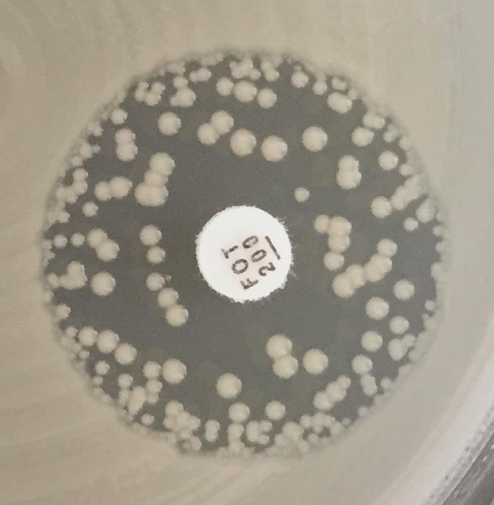
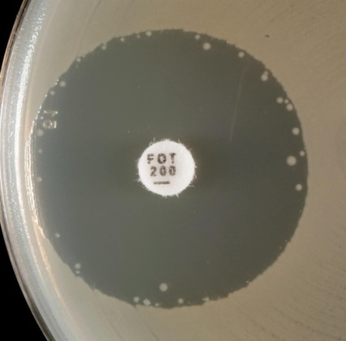
b)
a)
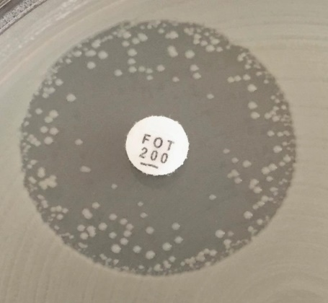
c)
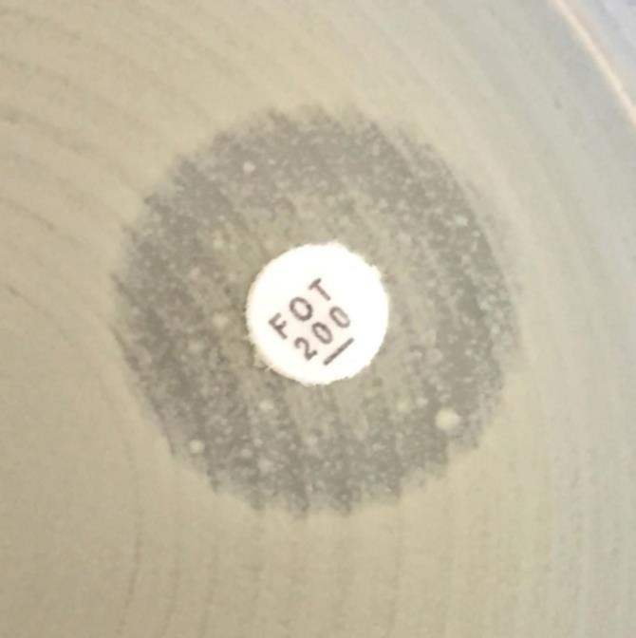
d)

Нет зоны

Варианты зон подавления роста при определении чувствительности Escherichia coli к фосфомицину.
a-c) Отдельные колонии внутри зоны подавления росте не учитываются. Измерение проводится по внешнему краю зоны.
d) Зона подавления роста отсутствует.

S.maltophilia
Stenotrophomonas maltophilia |  |  |  |  |  |  |  | Пограничные значения EUCAST, версия 10.0, действует с 01.01.2020
Экспертные правила и природная резистентность

В версии 10.0 таблиц пограничных значений для некоторых антимикробных препаратов EUCAST представил пограничные значения, в соответствии с которыми микроорганизмы "дикого типа" (микроорганизмы, не имеющие фенотипически выявляемых приобретенных механизмов резистентности к препарату) оцениваются как "Чувствительные при увеличенной экспозиции (У)" вместо "Чувствительные при стандартном режиме дозирования (Ч)". В версии 9.0 для этих препаратов использовалось обозначение "ПрепаратВЭ" для указания на необходимость высокой экспозиции (ВЭ). Новый стандарт должен быть принят в кратчайшие сроки и не позднее окончания 2020 г. До внедрения нового стандарта специалисты лаборатории должны предпринять необходимые усилия для информирования микробиологов, специалистов, участвующих в процессе лечения пациентов и формировании стратегии и политики контроля антимикробной терапии, и разъяснения новых положений. Во время переходного периода для пограничных значений, выделенных в версии 10.0 светло-зеленым цветом, возможно использование пограничных значений, указанных в версии 9.0.

В настоящее время пограничные значения EUCAST установлены только для триметоприма-сульфаметоксазола. Дополнительную информацию см. пояснительные документы EUCAST на вебсайте www.eucast.org.

Определение МПК (метод микроразведений в бульоне в соответствии со стандартом ИСО 20776-1) Питательная среда: бульон Мюллера-Хинтон Инокулюм: 5х105 КОЕ/мл Инкубация: Запечатанные панели, обычная атмосфера, 35±1ºC, 18±2ч Учет результатов: МПК триметоприма-сульфаметоксазола учитывается как наименьшая концентрация препарата, которая подавляет приблизительно 80% роста по сравнению с ростом в контрольной ячейке. Контроль качества: Escherichia coli ATCC 25922. |  |  |  |  |  |  |  | Параметры диско-диффузионного метода (стандартизированный диско-диффузионный метод EUCAST) Питательная среда: агар Мюллера-Хинтон Инокулюм: 0,5 по стандарту мутности МакФарланда Инкубация: Обычная атмосфера, 35±1ºC, 18±2ч Учет результатов: Чашку Петри помещают кверху дном на темную поверхность, так чтобы свет падал на нее под углом 45° (учет в отраженном свете (дополнительные инструкции - см. ниже)). Контроль качества: Escherichia coli ATCC 25922

Другие антимикробные препараты | Пограничные значения МПК (мг/л) |  |  | Содер-жание в диске (мкг) | Пограничные значения диаметров зон подавления роста (мм) |  |  | Примечания Цифрами обозначены примечания, относящиеся к общим комментариям и/или пограничным значениям МПК. Буквами обозначены примечания, относящиеся к диско-диффузионному методу.
 | Ч ≤ | Р > | ЗТН |  | Ч ≥ | Р < | ЗТН
Триметоприм-сульфаметоксазол1 | 0.001 | 4 |  | 1,25-23,75 | 50A | 16A,B |  | 1. Соотношение триметоприм:сульфаметоксазол - 1:19. Пограничные значения представлены по триметоприму. A. Внутри зоны подавления роста может наблюдаться рост, плотность которого может варьировать от легкой вуалеобразной до достаточно выраженной (см. рисунок ниже). В случае если край зоны можно определить, следует игнорировать роста внутри зоны подавления и измерить диаметр зоны. В. Резистентность к триметоприму-сульфаметоксазолу у S. maltophilia встречается редко и должна быть подтверждена одним из методов определения МПК.
a)
b)
d)
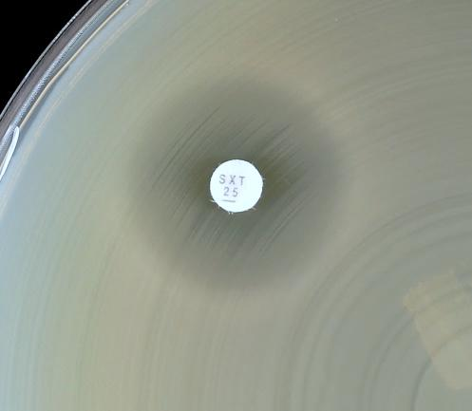
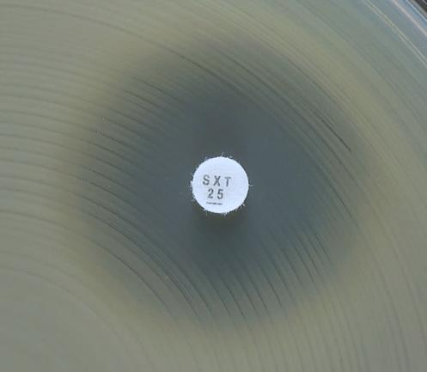
a)
b)
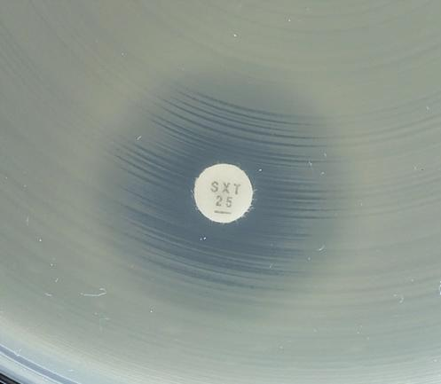
c)
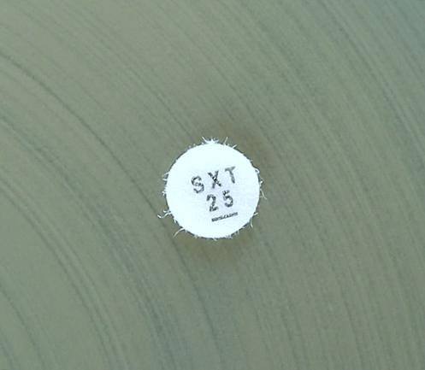
d)
a)
b)
a)
b)
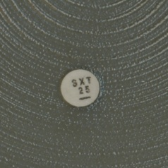
d)

Варианты зон подавления роста при определении чувствительности Stenotrophomonas maltophilia к триметоприму-сульфаметоксазолу.
a-c) Измерение проводится по внешнему краю зоны подавления роста. Измерьте диаметр зоны подавления роста по внешнему краю и оцените в соответствии с пограничными значениями.
d) Рост до края диска и нет признаков подавления роста (зона подавления роста отсутствует). Изолят оценивается как резистентный.

Staphylococcus
Staphylococcus spp. |  |  |  |  |  |  |  | Пограничные значения EUCAST, версия 10.0, действует с 01.01.2020
Экспертные правила и природная резистентность

В версии 10.0 таблиц пограничных значений для некоторых антимикробных препаратов EUCAST представил пограничные значения, в соответствии с которыми микроорганизмы "дикого типа" (микроорганизмы, не имеющие фенотипически выявляемых приобретенных механизмов резистентности к препарату) оцениваются как "Чувствительные при увеличенной экспозиции (У)" вместо "Чувствительные при стандартном режиме дозирования (Ч)". В версии 9.0 для этих препаратов использовалось обозначение "ПрепаратВЭ" для указания на необходимость высокой экспозиции (ВЭ). Новый стандарт должен быть принят в кратчайшие сроки и не позднее окончания 2020 г. До внедрения нового стандарта специалисты лаборатории должны предпринять необходимые усилия для информирования микробиологов, специалистов, участвующих в процессе лечения пациентов и формировании стратегии и политики контроля антимикробной терапии, и разъяснения новых положений. Во время переходного периода для пограничных значений, выделенных в версии 10.0 светло-зеленым цветом, возможно использование пограничных значений, указанных в версии 9.0.

Определение МПК (метод микроразведений в бульоне в соответствии со стандартом ИСО 20776-1; для фосфомицина используется метод разведений в агаре) Питательная среда: бульон Мюллера-Хинтон Инокулюм: 5х105 КОЕ/мл Инкубация: Запечатанные панели, обычная атмосфера, 35±1ºC, 18±2ч Учет результатов: Если не указано другое, МПК учитывается как наименьшая концентрация препарата, подавляющая полностью видимый рост. Контроль качества: Staphylococcus aureus ATCC 29213. Контроль качества препаратов, не имеющих контрольных диапазонов для данного штамма, см. Таблицы контроля качества EUCAST. |  |  |  |  |  |  |  | Параметры диско-диффузионного метода (стандартизированный диско-диффузионный метод EUCAST) Питательная среда: агар Мюллера-Хинтон Инокулюм: 0,5 по стандарту мутности МакФарланда Инкубация: Обычная атмосфера, 35±1ºC, 18±2ч Учет результатов: Если не указано другое, чашку Петри помещают кверху дном на темную матовую поверхность, так чтобы свет падал на нее под углом 45° (учет в отраженном свете). Исключение: бензилпенициллин и линезолид (см. ниже). Контроль качества: Staphylococcus aureus ATCC 29213. Контроль качества препаратов, не имеющих контрольных диапазонов для данного штамма, см. Таблицы контроля качества EUCAST.

Род Staphylococcus традиционно подразделяется на S. aureus, который в настоящее время расценивается как комплекс [S. aureus, S. argenteus (обнаруженный при инфекциях у человека) и S. schweitzeri (обнаруженный пока только у животных)], другие коагулозоположительные виды, не принадлежащие к S. aureus-complex: S. intermedius, S. pseudintermedius, S. schleiferi подвид coagulans и, наконец, коагулозонегативные стафилококки. Коагулозонегативные виды, которые наиболее часто выделяются из клинического материала: S. capitis, S. cohnii, S. epidermidis, S. haemolyticus, S. hominis, S. hyicus, S. lugdunensis, S. saprophyticus, S. schleiferi подвид schleiferi, S. sciuri, S. simulans, S. warneri и S. xylosus. Пограничные значения применимы ко всем членам рода, если нет других указаний. Исключением являются случаи, когда пограничные значения установлены только для S. aureus, но не других видов, входящих в S. aureus-complex, а также S. saccharolyticus, определение чувствительности которого проводится по правилам для грамположительных анаэробных бактерий.

Пенициллины1 | Пограничные значения МПК (мг/л) |  |  | Содер-жание в диске (мкг) | Пограничные значения диаметров зон подавления роста (мм) |  |  | Примечания Цифрами обозначены примечания, относящиеся к общим комментариям и/или пограничным значениям МПК. Буквами обозначены примечания, относящиеся к диско-диффузионному методу.
 | Ч ≤ | Р > | ЗТН |  | Ч ≥ | Р < | ЗТН
Бензилпенициллин, S. aureus | 0,1251 | 0,1251 |  | 1 ЕД | 26A,B | 26A,B |  | 1/A. Большинство стафилококков продуцируют пенициллиназу, а некоторые являются метициллинорезистентными. Оба механизма обеспечивают резистентность к бензилпенициллину, феноксиметилпенициллину, ампициллину, амоксициллину, пиперациллину и тикарциллину. Стафилококки, чувствительные к бензилпенициллину и цефокситину, оцениваются как чувствительные ко всем пенициллинам. Изоляты, резистентные к бензилпенициллину, но чувствительные к цефокситину, являются чувствительными к ингибиторозащищенным бета-лактамам, изоксазолилпенициллинам (оксациллин, клоксациллин, диклоксациллин и флуклоксациллин) и нафциллину. Для препаратов, назначаемых перорально, следует учитывать возможность достижения необходимой экспозиции в очаге инфекции. Изоляты, резистентные к цефокситину, являются резистентными ко всем пенициллинам. 2/C. В настоящее время нет надежных методов выявления продукции пенициллиназы у коагулазонегативных стафилококков. 3/D. Чувствительные к ампициллину изоляты S. saprophyticus не имеют mecA-гена и являются чувствительными к ампициллину, амоксициллину и пиперациллину (и их комбинациям с ингибиторами бета-лактамаз). 4. S. aureus, S. lugdunensis и S. saprophyticus с МПК оксациллина >2 мг/л чаще всего являются резистентными к метициллину за счет наличия гена mecA или mecC. Некоторые (редкие) штаммы S. aureus, не обладающие устойчивостью, ассоциированной с mec-геном, имеют высокие значения МПК оксациллина. Такие штаммы получили название BORSA (boredeline oxacillin resistant S. aureus). EUCAST не рекомендует проводить систематический скрининг для выявления BORSA. У коагулазонегативных стафилококков, кроме S. saprophyticus и S. lugdunensis, соответствующим критерием метициллинорезистентности является МПК оксациллина >0,25 мг/л. B. Для выявления продукции пенициллиназы у S. aureus ДДМ является более надежным методом по сравнению с определением МПК. При учете результатов требуется тщательный осмотр границы зоны подавления роста и измерение ее диаметра (см. рисунок под таблицей
Бензилпенициллин, S. lugdunensis | 0,1251 | 0,1251 |  | 1 ЕД | 26A | 26A
Бензилпенициллин, коагулазонегативные стафилококки | - 1,2 | - 1,2 |  |  | ПримечаниеА,C | ПримечаниеА,C
Ампициллин, S. saprophyticus | Примечание1,3 | Примечание1,3 |  | 2 | 18A,D | 18A,D
Ампициллин-сульбактам | Примечание1,3 | Примечание1,3 |  |  | ПримечаниеA,D | ПримечаниеA,D
Амоксициллин | Примечание1,2,3 | Примечание1,2,3 |  |  | ПримечаниеA,С,D | ПримечаниеA,С,D
Амоксициллин-клавулановая кислота | Примечание1,3 | Примечание1,3 |  |  | ПримечаниеA,D | ПримечаниеA,D
Пиперациллин | Примечание1,2,3 | Примечание1,2,3 |  |  | ПримечаниеA,С,D | ПримечаниеA,С,D
Пиперациллин-тазобактам | Примечание1,3 | Примечание1,3 |  |  | ПримечаниеA,D | ПримечаниеA,D
Тикарциллин | Примечание1,2 | Примечание1,2 |  |  | ПримечаниеA,С | ПримечаниеA,С
Тикарциллин-клавулановая кислота | Примечание1 | Примечание1 |  |  | ПримечаниеA | ПримечаниеA
Темоциллин | - | - |  |  | - | -
Феноксиметилпенициллин, S. aureus | Примечание1 | Примечание1 |  |  | ПримечаниеA | ПримечаниеA
Феноксиметилпенициллин, коагулазонегативные стафилококки | -1,2 | -1,2 |  |  | ПримечаниеA,С,D | ПримечаниеA,С,D
Оксациллин4 | Примечание1,4 | Примечание1,4 |  |  | ПримечаниеA,E | ПримечаниеA,E
Клоксациллин | Примечание1 | Примечание1 |  |  | ПримечаниеA | ПримечаниеA
Диклоксациллин | Примечание1 | Примечание1 |  |  | ПримечаниеA | ПримечаниеA
Флуклоксациллин | Примечание1 | Примечание1 |  |  | ПримечаниеA | ПримечаниеA

Мециллинам перорально (только при неосложненных ИМП) | - | - |  |  | - | -

Цефалоспорины1 | Пограничные значения МПК (мг/л) |  |  | Содер-жание в диске (мкг) | Пограничные значения диаметров зон подавления роста (мм) |  |  | Примечания Цифрами обозначены примечания, относящиеся к общим комментариям и/или пограничным значениям МПК. Буквами обозначены примечания, относящиеся к диско-диффузионному методу.
 | Ч ≤ | Р > | ЗТН |  | Ч ≥ | Р < | ЗТН
Цефаклор2 | Примечание1 | Примечание1 |  |  | ПримечаниеA | ПримечаниеA |  | 1/А. Чувствительность стафилококков к цефалоспоринам оценивается на основании результатов определения чувствительности к цефокситину, за исключением цефиксима, цефтазидима, цефтазидима-авибактама, цефтибутена и цефтолозана-тазобактама, для которых не установлены пограничные значения, так как эти препараты не используются для терапии стафилококковых инфекций. Для препаратов, назначаемых перорально, следует учитывать возможность достижения необходимой экспозиции в очаге инфекции. Чувствительность метициллиночувствительных стафилококков к цефотаксиму и цефтриаксону, следует оценить как "Чувствительные при увеличенной экспозиции" (У). Некоторые метициллинорезистентные изоляты S. aureus чувствительны к цефтаролину и цефтобипролу. См. Примечание 5/D и 7/F. 2. См. табл. "Режимы дозирования". 3. S. aureus и S. lugdunensis с МПК цефокситина >4 мг/л и S. saprophyticus с МПК цефокситина > 8 мг/л являются резистентными к метициллину, чаще всего за счет присутствия гена mecA или mecC. Определение чувствительности к цефокситину ДДМ позволяет надежно выявить этот вид резистентности. 4. Для стафилококков, кроме S. aureus, S. lugdunensis и S. saprophyticus, МПК цефокситина является менее надежным предиктором резистентности к метициллину, чем ДДМ. 5/D. Изоляты, чувствительные к метициллину, оцениваются как чувствительные к цефтаролину без дополнительного определения чувствительности. 6/E. Резистентные изоляты встречаются редко. 7/F. Изоляты, чувствительные к метициллину, оцениваются как чувствительные к цефтобипролу без дополнительного определения чувствительности. B. Если коагулазонегатинвные стафилококки не идентифицированы до вида, следует использовать следующие пограничные значения диаметров зон подавления роста: Ч≥25 мм, Р<25 мм. С. Для S. pseudintermedius и S. schleiferi скрининг с цефокситином является менее надежным предиктором присутствия гена mecA, чем у других стафилококков. Для скрининга метициллинорезистентности следует использовать скрининг с диском, содер
Цефадроксил | Примечание1 | Примечание1 |  |  | ПримечаниеA | ПримечаниеA
Цефалексин | Примечание1 | Примечание1 |  |  | ПримечаниеA | ПримечаниеA
Цефазолин | Примечание1 | Примечание1 |  |  | ПримечаниеA | ПримечаниеA
Цефепим | Примечание1 | Примечание1 |  |  | ПримечаниеA | ПримечаниеA
Цефиксим | - | - |  |  | - | -
Цефотаксим2 | Примечание1 | Примечание1 |  |  | ПримечаниеA | ПримечаниеA
Цефокситин (только скрининг), S. aureus и коагулазонегативные стафилококки, кроме S. epidermidis | Примечание3,4 | Примечание3,4 |  | 30 | 22A,B | 22A,B
Цефокситин (только скрининг) S. epidermidis | Примечание4 | Примечание4 |  | 30 | 25A,B | 25A,B | 25-27
Цефокситин (только скрининг), S. pseudintermedius, S. schleiferi | НП | НП |  |  | ПримечаниеС | ПримечаниеС
Цефподоксим | Примечание1 | Примечание1 |  |  | ПримечаниеA | ПримечаниеA
Цефтаролин, S. aureus (по всем показаниям, кроме пневмонии) | 15 | 25,6 | 1 | 5 | 20D | 17D,E | 19-20
Цефтаролин, S. aureus (пневмония) | 15 | 15 | 1 | 5 | 20D | 20D | 19-20
Цефтазидим | - | - |  |  | - | -
Цефтазидим-авибактам | - | - |  |  | - | -
Цефтибутен | - | - |  |  | - | -
Цефтобипрол, S. aureus | 27 | 27 | 2 | 5 | 17F | 17F | 16-17
Цефтолозан-тазобактам | - | - |  |  | - | -
Цефтриаксон2 | Примечание1 | Примечание1 |  |  | ПримечаниеA | ПримечаниеA
Цефуроксим в/в | Примечание1 | Примечание1 |  |  | ПримечаниеA | ПримечаниеA
Цефуроксим перорально | Примечание1 | Примечание1 |  |  | ПримечаниеA | ПримечаниеA

Карбапенемы1 | Пограничные значения МПК (мг/л) |  |  | Содер-жание в диске (мкг) | Пограничные значения диаметров зон подавления роста (мм) |  |  | Примечания Цифрами обозначены примечания, относящиеся к общим комментариям и/или пограничным значениям МПК. Буквами обозначены примечания, относящиеся к диско-диффузионному методу.
 | Ч ≤ | Р > | ЗТН |  | Ч ≥ | Р < | ЗТН
Эртапенем | Примечание1 | Примечание1 |  |  | ПримечаниеA | ПримечаниеA |  | 1/A. Чувствительность стафилококков к карбапенемам оценивается на основании их чувствительности к цефокситину.
Имипенем | Примечание1 | Примечание1 |  |  | ПримечаниеA | ПримечаниеA
Имипенем-релебактам | Примечание1 | Примечание1 |  |  | ПримечаниеA | ПримечаниеA
Меропенем | Примечание1 | Примечание1 |  |  | ПримечаниеA | ПримечаниеA
Меропенем-ваборбактам | Примечание1 | Примечание1 |  |  | ПримечаниеA | ПримечаниеA

Монобактамы | Пограничные значения МПК (мг/л) |  |  | Содер-жание в диске (мкг) | Пограничные значения диаметров зон подавления роста (мм) |  |  | Примечания Цифрами обозначены примечания, относящиеся к общим комментариям и/или пограничным значениям МПК. Буквами обозначены примечания, относящиеся к диско-диффузионному методу.
 | Ч ≤ | Р > | ЗТН |  | Ч ≥ | Р < | ЗТН
Азтреонам | - | - |  |  | - | -

Фторхинолоны1 | Пограничные значения МПК (мг/л) |  |  | Содер-жание в диске (мкг) | Пограничные значения диаметров зон подавления роста (мм) |  |  | Примечания Цифрами обозначены примечания, относящиеся к общим комментариям и/или пограничным значениям МПК. Буквами обозначены примечания, относящиеся к диско-диффузионному методу.
 | Ч ≤ | Р > | ЗТН |  | Ч ≥ | Р < | ЗТН
Ципрофлоксацин, S. aureus | 0,001 | 1 |  | 5 | 50A | 21A |  | 1. Национальные рекомендации по определению чувствительности в ряде стран содержат пограничные значения для некоторых других фторхинолонов (например, пефлоксацин и эноксацин). A. Для выявления резистентности к фторхинолонам в качестве метода скрининга можно использовать ДДМ с норфлоксацином. Примечание С. B. Диско-диффузионный метод еще не разработан. Следует использовать один из методов определения МПК. С. Изоляты, чувствительные к норфлоксацину, также оцениваются как чувствительные к моксифлоксацину и "чувствительные при увеличенной экспозиции" (У) к ципрофлоксацину, левофлоксацину и офлоксацину. Для изолятов, нечувствительных к норфлоксацину, следует определять чувствительность к каждому препарату.
Ципрофлоксацин, коагулазонегативные стафилококки | 0,001 | 1 |  | 5 | 50A | 24A
Делафлоксацин S. aureus | 0,25 | 0,25 |  |  | ПримечаниеB | ПримечаниеB
Левофлоксацин, S. aureus | 0,001 | 1 |  | 5 | 50A | 22A
Левофлоксацин, коагулазонегативные стафилококки | 0.001 | 1 |  | 5 | 50A | 24A
Моксифлоксацин, S. aureus | 0,25 | 0,25 |  | 5 | 25A | 25A
Моксифлоксацин, коагулазонегативные стафилококки | 0,25 | 0,25 |  | 5 | 28A | 28A
Налидиксовая кислота (только скрининг) | НП | НП |  |  | НП | НП
Норфлоксацин (только скрининг) | НП | НП |  | 10 | 17C | ПримечаниеC
Офлоксацин, S. aureus | 0,001 | 1 |  | 5 | 50A | 20A
Офлоксацин, коагулазонегативные стафилококки | 0.001 | 1 |  | 5 | 50A | 24A

Аминогликозиды | Пограничные значения МПК (мг/л) |  |  | Содер-жание в диске (мкг) | Пограничные значения диаметров зон подавления роста (мм) |  |  | Примечания Цифрами обозначены примечания, относящиеся к общим комментариям и/или пограничным значениям МПК. Буквами обозначены примечания, относящиеся к диско-диффузионному методу.
 | Ч ≤ | Р > | ЗТН |  | Ч ≥ | Р < | ЗТН
Амикацин2, S. aureus | (8)1 | (8)1 |  | 30 | (18)A | (18)A | 16-19 | 1/А. Для терапии системных инфекций аминогликозиды должны использоваться в комбинации с другими активными препаратами. В таких случаях пограничные значения / ECOFF, приведенные в скобках, могут использоваться для разграничения между микроорганизмами, обладающими и не обладающими приобретенными механизмами резистентности. Для изолятов, не имеющих механизмов резистентности, в отчет необходимо включить комментарий: "Аминогликозиды часто назначаются в комбинации с другими препаратами для обеспечения их активности, или для расширения спектра. При системных инфекциях аминогликозиды должны назначаться в комбинации с другими активными препаратами". Дополнительную информацию см. www.eucast.org/guidence_documents/. 2. Наиболее надежный метод выявления резистентности к амикацину - определение чувствительности к канамицину (МПК > 8мг/л). Соответствующие значения диаметров зон подавления роста вокруг диска с канамицином 30 мкг: для S. aureus - Р<18 мм и для коагулазонегатинвых стафилококков - Р<22 мм .
Амикацин2, коагулазонегативные стафилококки | (8)1 | (8)1 |  | 30 | (22)A | (22)A
Гентамицин, S. aureus | (1)1 | (1)1 |  | 10 | (18)A | (18)A
Гентамицин, коагулазонегативные стафилококки | (1)1 | (1)1 |  | 10 | (22)A | (22)A
Нетилмицин | НД | НД |  |  | НД | НД
Тобрамицин, S. aureus | (1)1 | (1)1 |  | 10 | (22)A | (22)A
Тобрамицин, коагулазонегативные стафилококки | (1)1 | (1)1 |  | 10 | (22)A | (22)A

Гликопептиды и липопептиды1 | Пограничные значения МПК (мг/л) |  |  | Содер-жание в диске (мкг) | Пограничные значения диаметров зон подавления роста (мм) |  |  | Примечания Цифрами обозначены примечания, относящиеся к общим комментариям и/или пограничным значениям МПК. Буквами обозначены примечания, относящиеся к диско-диффузионному методу.
 | Ч ≤ | Р > | ЗТН |  | Ч ≥ | Р < | ЗТН
Далбаванцин2 | 0,1253,4 | 0,1253 |  |  | ПримечаниеА | ПримечаниеА |  | 1. Результаты определения МПК гликопептидов зависят от используемого метода. МПК гликопептидов следует определять методом микроразведений в бульоне (ISO 20776-1). МПК ванкомицина 2 мг/л – является границей распределения популяции "дикого типа". Клиническая эффективность терапии инфекций, вызванных такими штаммами, может быть сниженной. Пограничное значение для категории "резистентный" снижено до 2 мг/л с той целью, чтобы изоляты "GISA" не оценивались как категория У, так как терапия серьезных инфекций, вызванных "GISA", повышенными дозами ванкомицина и тейкопланина не эффективна. 2. Нечувствительные изоляты встречаются крайне редко или еще не обнаружены. Во всех случаях выявления таких изолятов следует повторить идентификацию и определение чувствительности и отправить изолят в референтную лабораторию. 3. Для определения МПК телаванцина среда должна содержать полисорбат-80 (в конечной концентрации 0,002% для метода разведений в бульоне; метод разведений в агаре не валидирован). При использовании коммерческих систем необходимо следовать инструкциям производителя. 4. Изоляты S. aureus, чувствительные к ванкомицину, следует оценивать как чувствительные к далбаванцину и оритаванцину. 5. Изоляты MRSA, чувствительные к ванкомицину, следует оценивать как чувствительные к телаванцину. A. ДДМ не позволяет получить достоверный результат. На основании результатов ДДМ нельзя отличить изоляты "дикого типа" от изолятов, резистентность которых не связана с наличием гена vanA.
Оритаванцин2, S. aureus | 0,1253,4 | 0,1253 |  |  | ПримечаниеА | ПримечаниеА
Тейкопланин2, S. aureus | 2 | 2 |  |  | ПримечаниеА | ПримечаниеА
Тейкопланин, коагулазонегативные стафилококки | 4 | 4 |  |  | ПримечаниеА | ПримечаниеА
Телаванцин2, MRSA | 0,1253,5 | 0,1253 |  |  | ПримечаниеА | ПримечаниеА
Ванкомицин2, S. aureus | 2 | 2 |  |  | ПримечаниеА | ПримечаниеА
Ванкомицин2, коагулазонегативные стафилококки | 4 | 4 |  |  | ПримечаниеА | ПримечаниеА

Макролиды, линкозамиды и стрептограмины | Пограничные значения МПК (мг/л) |  |  | Содер-жание в диске (мкг) | Пограничные значения диаметров зон подавления роста (мм) |  |  | Примечания Цифрами обозначены примечания, относящиеся к общим комментариям и/или пограничным значениям МПК. Буквами обозначены примечания, относящиеся к диско-диффузионному методу.
 | Ч ≤ | Р > | ЗТН |  | Ч ≥ | Р < | ЗТН
Азитромицин | 11 | 21 |  |  | ПримечаниеA | ПримечаниеA |  | 1/A. Эритромицин может быть использован для определения чувствительности к азитромицину, кларитромицину и рокситромицину. 2. Индуцибельная резистентность к клиндамицину может быть выявлена при обнаружении антагонизма между клиндамицином и макролидами. Если антагонизм не выявлен, изолят оценивается в соответствии с клиническими пограничными значениями. Если антагонизм выявляется, изолят оценивается как резистентный. В этом случае отчет о результатах определения чувствительности может содержать дополнительный комментарий: "Клиндамицин может быть использован коротким курсом при нетяжелых инфекциях кожи и мягких тканей, так как развитие резистентности во время таких курсов маловероятно". B. Для выявления антагонизма (D-феномена) следует расположить диски с эритромицином и клиндамицином рядом на расстоянии 12-20 мм между краями дисков. C. При выявлении нечувствительных изолятов диско-диффузионным методом необходимо подтвердить результат одним из методов определения МПК.
Кларитромицин | 11 | 21 |  |  | ПримечаниеA | ПримечаниеA
Эритромицин | 11 | 21 |  | 15 | 21A | 18A
Рокситромицин | 11 | 21 |  |  | ПримечаниеA | ПримечаниеA
Телитромицин | НД | НД |  |  | НД | НД

Клиндамицин2 | 0,25 | 0,5 |  | 2 | 22B | 19B
Хинупристин-далфопристин | 1 | 2 |  | 15 | 21 | 18C

Тетрациклины | Пограничные значения МПК (мг/л) |  |  | Содер-жание в диске (мкг) | Пограничные значения диаметров зон подавления роста (мм) |  |  | Примечания Цифрами обозначены примечания, относящиеся к общим комментариям и/или пограничным значениям МПК. Буквами обозначены примечания, относящиеся к диско-диффузионному методу.
 | Ч ≤ | Р > | ЗТН |  | Ч ≥ | Р < | ЗТН
Доксициклин | 11 | 21 |  |  | ПримечаниеA | ПримечаниеA |  | 1/A. Чувствительные к тетрациклину изоляты являются также чувствительными к доксициклину и миноциклину. Однако некоторые изоляты, резистентные к тетрациклину, могут быть чувствительными к миноциклину и/или доксициклину. При необходимости определения чувствительности к доксициклину у тетрациклин-резистентных изолятов следует использовать один из методов определения МПК. 2. Нечувствительные изоляты встречаются крайне редко или еще не обнаружены. Во всех случаях выявления таких изолятов следует повторить идентификацию и определение чувствительности и отправить изолят в референтную лабораторию. 3. Для определения МПК тигециклина методом микроразведений в бульоне следует использовать свежую среду, приготовленную в день проведения исследования. B. Пограничное значение диаметра зоны подавления роста валидно только для MSSA. Для MRSA следует выполнить один из методов определения МПК.
Миноциклин | 0,51 | 0,51 |  | 30 | 23A | 23A
Тетрациклин | 11 | 21 |  | 30 | 22A | 19A
Тигециклин2 | 0,53 | 0,53 |  | 15 | 19 | 19
Эравациклин, S. aureus | 0,25 | 0,25 |  | 20 | 20B | 20B

Оксазолидиноны | Пограничные значения МПК (мг/л) |  |  | Содер-жание в диске (мкг) | Пограничные значения диаметров зон подавления роста (мм) |  |  | Примечания Цифрами обозначены примечания, относящиеся к общим комментариям и/или пограничным значениям МПК. Буквами обозначены примечания, относящиеся к диско-диффузионному методу.
 | Ч ≤ | Р > | ЗТН |  | Ч ≥ | Р < | ЗТН
Линезолид | 4 | 4 |  | 10 | 21 | 21 |  | 1. Изоляты, чувствительные к линезолиду, оцениваются как чувствительные к тедизолиду. A. Учет результатов проводится в проходящем свете (поднести чашку к источнику света). B. Изоляты, чувствительные к линезолиду, оцениваются как чувствительные к тедизолиду. Для изолятов, резистентных к линезолиду, необходимо определить МПК.
Тедизолид | 0,51 | 0,5 |  | 2 | 21A | 21

Другие антимикробные препараты | Пограничные значения МПК (мг/л) |  |  | Содер-жание в диске (мкг) | Пограничные значения диаметров зон подавления роста (мм) |  |  | Примечания Цифрами обозначены примечания, относящиеся к общим комментариям и/или пограничным значениям МПК. Буквами обозначены примечания, относящиеся к диско-диффузионному методу.
 | Ч ≤ | Р > | ЗТН |  | Ч ≥ | Р < | ЗТН
Хлорамфеникол | 8 | 8 |  | 30 | 18 | 18 |  | 1. Нечувствительные изоляты встречаются крайне редко или еще не обнаружены. Во всех случаях выявления таких изолятов следует повторить идентификацию и определение чувствительности и отправить изолят в референтную лабораторию. 2. Для определения МПК даптомицина среда должна содержать Ca2+ (для метода микроразведений в бульоне - в конечной концентрации 50 мг/л; метод разведений в агаре не валидирован). При использовании коммерческих систем необходимо следовать инструкциям производителя. 3. Референтный метод определения чувствительности к фосфомицину - метод разведений в агаре. Среда для определения МПК должна содержать глюкозо-6-фосфат (в конечной концентрации 25 мг/л). При использовании коммерческих систем необходимо следовать инструкциям производителя. 4. Соотношение триметоприм:сульфаметоксазол - 1:19. Пограничные значения представлены по триметоприму. A. Следует использовать метод определения МПК.
Колистин | - | - |  |  | - | -
Даптомицин1 | 12 | 12 |  |  | ПримечаниеA | ПримечаниеA
Фосфомицин в/в | 323 | 323 |  |  | ПримечаниеA | ПримечаниеA
Фосфомицин перорально | - | - |  |  | - | -
Фузидовая кислота | 1 | 1 |  | 10 | 24 | 24
Метронидазол | - | - |  |  | - | -
Нитрофурантоин (только при неосложненных ИМП), S. saprophyticus | 64 | 64 |  | 100 | 13 | 13
Нитроксолин (только при неосложненных ИМП), S. saprophyticus | НД | НД |  |  | НД | НД
Рифампицин | 0,06 | 0,5 |  | 5 | 26 | 23
Спектиномицин | - | - |  |  | - | -
Триметоприм (только при неосложненных ИМП) | 4 | 4 |  | 5 | 14 | 14
Триметоприм-сульфаметоксазол4 | 2 | 4 |  | 1,25-23,75 | 17 | 14



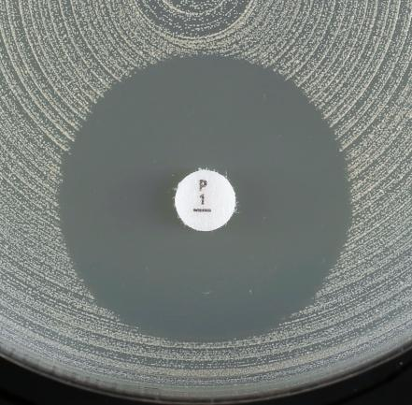
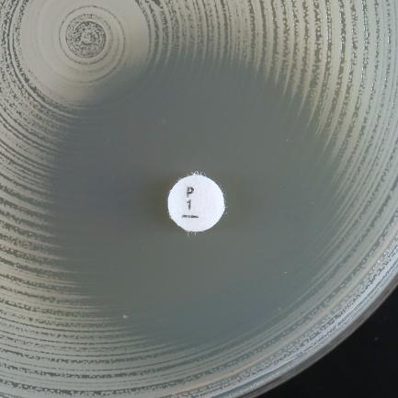
a)
b)
a)
b)
a)
b)

Варианты зон подавления роста при определении чувствительности Staphylococcus aureus к бензилпенициллину.
a) Нечеткая (размытая) граница зоны подавления роста, диаметр зоны ≥ 26 мм. Изолят оценивается как чувствительный.
b) Четкая граница зоны подавления роста, диаметр зоны ≥ 26 мм. Изолят оценивается как резистентный.

a)
b)

Enterococcus
Enterococcus spp. |  |  |  |  |  |  |  | Пограничные значения EUCAST, версия 10.0, действует с 01.01.2020
Экспертные правила и природная резистентность

При эндокардитах следует пользоваться пограничными значениями для Enterococcus spp., рекомендованными национальными или международными стандартами по лечению эндокардитов

В версии 10.0 таблиц пограничных значений для некоторых антимикробных препаратов EUCAST представил пограничные значения, в соответствии с которыми микроорганизмы "дикого типа" (микроорганизмы, не имеющие фенотипически выявляемых приобретенных механизмов резистентности к препарату) оцениваются как "Чувствительные при увеличенной экспозиции (У)" вместо "Чувствительные при стандартном режиме дозирования (Ч)". В версии 9.0 для этих препаратов использовалось обозначение "ПрепаратВЭ" для указания на необходимость высокой экспозиции (ВЭ). Новый стандарт должен быть принят в кратчайшие сроки и не позднее окончания 2020 г. До внедрения нового стандарта специалисты лаборатории должны предпринять необходимые усилия для информирования микробиологов, специалистов, участвующих в процессе лечения пациентов и формировании стратегии и политики контроля антимикробной терапии, и разъяснения новых положений. Во время переходного периода для пограничных значений, выделенных в версии 10.0 светло-зеленым цветом, возможно использование пограничных значений, указанных в версии 9.0.

Определение МПК (метод микроразведений в бульоне в соответствии со стандартом ИСО 20776-1) Питательная среда: бульон Мюллера-Хинтон Инокулюм: 5х105 КОЕ/мл Инкубация: Запечатанные панели, обычная атмосфера, 35±1ºC, 18±2ч Учет результатов: Если не указано другое, МПК учитывается как наименьшая концентрация препарата, подавляющая полностью видимый рост. Контроль качества: Enterococcus faecalis ATCC 29212. Контроль качества препаратов, не имеющих контрольных диапазонов для данного штамма, контроль ингибирующего компонента комбинаций бета-лактамов и ингибиторов бета-лактамаз, см. Таблицы контроля качества EUCAST. |  |  |  |  |  |  |  | Параметры диско-диффузионного метода (стандартизированный диско-диффузионный метод EUCAST) Питательная среда: агар Мюллера-Хинтон Инокулюм: 0,5 по стандарту мутности МакФарланда Инкубация: Обычная атмосфера, 35±1ºC, 18±2ч (24 ч - для гликопептидов) Учет результатов: Если не указано другое, чашку Петри помещают кверху дном на темную матовую поверхность, так чтобы свет падал на нее под углом 45° (учет в отраженном свете). (Исключение - ванкомицин, см. ниже). Контроль качества: Enterococcus faecalis ATCC 29212. Контроль качества препаратов, не имеющих контрольных диапазонов для данного штамма, контроль ингибирующего компонента комбинаций бета-лактамов и ингибиторов бета-лактамаз, см. Таблицы контроля качества EUCAST.

Род Enterococcus включает несколько видов. Наиболее часто из клинических образцов выделяются виды E. faecalis, E. faecium, E. avium, E. casseliflavus, E. durans, E. gallinarum, E. hirae, E. mundtii и E. raffinosus. Если не указано иное, то пограничные значения применяются ко всем видам рода Enterococcus.

Пенициллины1 | Пограничные значения МПК (мг/л) |  |  | Содер-жание в диске (мкг) | Пограничные значения диаметров зон подавления роста (мм) |  |  | Примечания Цифрами обозначены примечания, относящиеся к общим комментариям и/или пограничным значениям МПК. Буквами обозначены примечания, относящиеся к диско-диффузионному методу.
 | Ч ≤ | Р > | ЗТН |  | Ч ≥ | Р < | ЗТН
Бензилпенициллин | - | - |  |  | - | - |  | 1. Пограничные значения аминопенициллинов для энтерококков установлены для внутривенного применения. Пероральная терапия имеет значение только при неосложненных инфекций мочевых путей. 2/А. Чувствительность к ампициллину, амоксициллину и пиперациллину и их комбинациям с ингибиторами бета-лактамаз определяется на основании чувствительности к ампициллину. Резистентность к ампициллину у E. faecalis встречается редко (необходимо подтверждение МПК), но часто встречается у E. faecium. 1. Изоляты E. faecium, резистентные к пенициллину, оцениваются резистентными ко всем другим бета-лактамными антибиотикам, включая карбапенемы. 2. Резистентность к ампициллину к E. faecalis встречается редко и должна быть подтверждена одним из методов определения МПК. 3/A. Чувствительность к ампициллину, амоксициллину и пиперациллину и их комбинациям с ингибиторами бета-лактамаз определяется на основании чувствительности к ампициллину. 3. Для определения чувствительности используется фиксированная концентрация сульбактама - 4 мг/л. 4. Для определения чувствительности используется фиксированная концентрация клавулановой кислоты - 2 мг/л.
Ампициллин1 | 42 | 82 |  | 2 | 10A | 8A
Ампициллин-сульбактам1 | 42,3 | 82,3 |  |  | ПримечаниеA | ПримечаниеA
Амоксициллин1 | 42 | 82 |  |  | ПримечаниеA | ПримечаниеA
Амоксициллин-клавулановая кислота1 | 42,4 | 82,4 |  |  | ПримечаниеA | ПримечаниеA
Пиперациллин | Примечание2 | Примечание2 |  |  | ПримечаниеA | ПримечаниеA
Пиперациллин-тазобактам | Примечание2 | Примечание2 |  |  | ПримечаниеA | ПримечаниеA
Тикарциллин | - | - |  |  | - | -
Тикарциллин-клавулановая кислота | - | - |  |  | - | -
Темоциллин | - | - |  |  | - | -

Феноксиметилпенициллин | - | - |  |  | - | -

Оксациллин | - | - |  |  | - | -
Клоксациллин | - | - |  |  | - | -
Диклоксациллин | - | - |  |  | - | -
Флуклоксациллин | - | - |  |  | - | -

Мециллинам перорально (только при неосложненных ИМП) | - | - |  |  | - | -

Цефалоспорины | Пограничные значения МПК (мг/л) |  |  | Содер-жание в диске (мкг) | Пограничные значения диаметров зон подавления роста (мм) |  |  | Примечания Цифрами обозначены примечания, относящиеся к общим комментариям и/или пограничным значениям МПК. Буквами обозначены примечания, относящиеся к диско-диффузионному методу.
 | Ч ≤ | Р > | ЗТН |  | Ч ≥ | Р < | ЗТН
Цефаклор | - | - |  |  | - | -
Цефадроксил | - | - |  |  | - | -
Цефалексин | - | - |  |  | - | -
Цефазолин | - | - |  |  | - | -
Цефепим | - | - |  |  | - | -
Цефиксим | - | - |  |  | - | -
Цефотаксим | - | - |  |  | - | -
Цефокситин | - | - |  |  | - | -
Цефподоксим | - | - |  |  | - | -
Цефтаролин | - | - |  |  | - | -
Цефтазидим | - | - |  |  | - | -
Цефтазидим-авибактам | - | - |  |  | - | -
Цефтибутен | - | - |  |  | - | -
Цефтобипрол | - | - |  |  | - | -
Цефтолозан-тазобактам | - | - |  |  | - | -
Цефтриаксон | - | - |  |  | - | -
Цефуроксим в/в | - | - |  |  | - | -
Цефуроксим перорально | - | - |  |  | - | -

Карбапенемы | Пограничные значения МПК (мг/л) |  |  | Содер-жание в диске (мкг) | Пограничные значения диаметров зон подавления роста (мм) |  |  | Примечания Цифрами обозначены примечания, относящиеся к общим комментариям и/или пограничным значениям МПК. Буквами обозначены примечания, относящиеся к диско-диффузионному методу.
 | Ч ≤ | Р > | ЗТН |  | Ч ≥ | Р < | ЗТН
Эртапенем | - | - |  |  | - | -
Имипенем | 0,001 | 4 |  | 10 | 50 | 21
Имипенем-релебактам | НД | НД |  |  | НД | НД
Меропенем | - | - |  |  | - | -
Меропенем-ваборбактам | - | - |  |  | - | -

Монобактамы | Пограничные значения МПК (мг/л) |  |  | Содержание в диске (мкг) | Пограничные значения диаметров зон подавления роста (мм) |  |  | Примечания Цифрами обозначены примечания, относящиеся к общим комментариям и/или пограничным значениям МПК. Буквами обозначены примечания, относящиеся к диско-диффузионному методу.
 | Ч ≤ | Р > | ЗТН |  | Ч ≥ | Р < | ЗТН
Азтреонам | - | - |  |  | - | -

Фторхинолоны | Пограничные значения МПК (мг/л) |  |  | Содержание в диске (мкг) | Пограничные значения диаметров зон подавления роста (мм) |  |  | Примечания Цифрами обозначены примечания, относящиеся к общим комментариям и/или пограничным значениям МПК. Буквами обозначены примечания, относящиеся к диско-диффузионному методу.
 | Ч ≤ | Р > | ЗТН |  | Ч ≥ | Р < | ЗТН
Ципрофлоксацин (только при неосложненных ИМП) | 4 | 4 |  | 5 | 15A | 15A |  | A. Для выявления резистентности к фторхинолонам в качестве метода скрининга можно использовать ДДМ с норфлоксацином. См. Примечание B. B. Чувствительность к ципрофлоксацину и левофлоксацину определяется на основании их чувствительности к норфлоксацину.
Делафлоксацин | НД | НД |  |  | НД | НД
Левофлоксацин (только при неосложненных ИМП) | 4 | 4 |  | 5 | 15A | 15A
Моксифлоксацин | - | - |  |  | - | -
Налидиксовая кислота (только скрининг) | НП | НП |  |  | НП | НП
Норфлоксацин (только скрининг) | НП | НП |  | 10 | 12B | 12B
Офлоксацин | - | - |  |  | - | -

Аминогликозиды1 | Пограничные значения МПК (мг/л) |  |  | Содер-жание в диске (мкг) | Пограничные значения диаметров зон подавления роста (мм) |  |  | Примечания Цифрами обозначены примечания, относящиеся к общим комментариям и/или пограничным значениям МПК. Буквами обозначены примечания, относящиеся к диско-диффузионному методу.
 | Ч ≤ | Р > | ЗТН |  | Ч ≥ | Р < | ЗТН
Амикацин | Примечание2 | Примечание2 |  |  | ПримечаниеA | ПримечаниеA |  | 1. Энтерококки природно резистентны к аминогликозидам. Монотерапия аминогликозидами является неэффективной. В отношении изолятов энтерококков, не обладающих приобретенной резистентностью высокого уровня к аминогликозидам, высока вероятность синергизма между аминогликозидами и пенициллинами или гликопептидами. Поэтому следует различать природную резистентность и приобретенную резистентность высокого уровня. 2/А. Для скрининга резистентности высокого уровня к аминогликозидам (HLAR) используется гентамицин. Отрицательный результат: МПК гентамицина ≤128 мг/л или диаметр зоны подавления роста ≥8 мм. Такие изоляты относятся к "дикому типу" и характеризуются природной резистентностью низкого уровня к гентамицину. Это правило не всегда применимо для других аминогликозидов. Если такие изоляты являются чувствительными к пенициллинам или гликопептидам, возможен синергизм между гентамицином и пенициллинами или гликопептидами. Положительный результат: МПК гентамицина >128 мг/л или диаметр зоны подавления роста <8 мм, что свидетельствует о наличии у изолята резистентности высокого уровня к гентамицину и другим аминогликозидам, за исключением стрептомицина, чувствительность к которому, при необходимости, следует определять отдельно (см. Примечание 3/B). В этом случае синергизма с пенициллинами или гликопептидами не наблюдается. 3/B. Изоляты с высоким уровнем резистентности к гентамицину могут не обладать резистентностью высокого уровня к стрептомицину. Отрицательный результат: Изоляты с МПК стрептомицина ≤512 мг/л или диаметром зоны подавления роста ≥14 мм. Это изоляты, относящиеся к "дикому типу" резистентности к стрептомицину и природной резистентностью низкого уровня. Синергизм с пенициллинами или гликопептидами возможен у изолятов, чувствительных к пенициллинам или гликопептидам. Положительный результат: Изоляты с МПК стрептомицина >512 мг/л или диаметром зоны подавления роста <14 мм. Это изоляты с высоким уровнем резистентности к стрептомицину. В этом случае синерг
Гентамицин (для выявления резистентности высокого уровня) | Примечание2 | Примечание2 |  | 30 | ПримечаниеА | ПримечаниеА
Нетилмицин | Примечание2 | Примечание2 |  |  | ПримечаниеA | ПримечаниеA
Стрептомицин (для выявления резистентности высокого уровня) | Примечание3 | Примечание3 |  | 300 | ПримечаниеB | ПримечаниеB
Тобрамицин | Примечание2 | Примечание2 |  |  | ПримечаниеA | ПримечаниеA

Гликопептиды и липопептиды | Пограничные значения МПК (мг/л) |  |  | Содержание в диске (мкг) | Пограничные значения диаметра зон подавления роста (мм) |  |  | Примечания Цифрами обозначены примечания, относящиеся к общим комментариям и/или пограничным значениям МПК. Буквами обозначены примечания, относящиеся к диско-диффузионному методу.
 | Ч ≤ | Р > | ЗТН |  | Ч ≥ | Р < | ЗТН
Далбаванцин | НД | НД |  |  | НД | НД |  | A. Для энтерококков, чувствительных к ванкомицину, характерно формирование четкого края зоны подавления роста и отсутствие изолированных колоний в зоне подавления роста. Необходимо осмотреть край зоны подавления роста в проходящем свете (поднести чашку к источнику света). При выявлении нечеткого края зоны подавления роста, изолированных колоний внутри зоны, а также в случае любых сомнений следует выполнить подтверждающий тест методом ПЦР или оценить изолят как резистентный. (см. рисунок внизу таблицы), даже если диаметр зоны подавления роста ≥12 мм. Заключение о чувствительности изолята к ванкомицину может быть сделано только после 24 ч инкубации.
Оритаванцин | НД | НД |  |  | НД | НД
Тейкопланин | 2 | 2 |  | 30 | 16 | 16
Телаванцин | НД | НД |  |  | НД | НД
Ванкомицин | 4 | 4 |  | 5 | 12A | 12A

Макролиды, линкозамиды и стрептограмины | Пограничные значения МПК (мг/л) |  |  | Содер-жание в диске (мкг) | Пограничные значения диаметров зон подавления роста (мм) |  |  | Примечания Цифрами обозначены примечания, относящиеся к общим комментариям и/или пограничным значениям МПК. Буквами обозначены примечания, относящиеся к диско-диффузионному методу.
 | Ч ≤ | Р > | ЗТН |  | Ч ≥ | Р < | ЗТН
Азитромицин | - | - |  |  | - | -
Кларитромицин | - | - |  |  | - | -
Эритромицин | - | - |  |  | - | -
Рокситромицин | - | - |  |  | - | -
Телитромицин | - | - |  |  | - | -
 |  |  |  |  | - | -
Клиндамицин | - | - |  |  | - | -
Хинупристин-далфопристин, E. faecium | 1 | 4 |  | 15 | 22 | 20

Тетрациклины | Пограничные значения МПК (мг/л) |  |  | Содер-жание в диске (мкг) | Пограничные значения диаметров зон подавления роста (мм) |  |  | Примечания Цифрами обозначены примечания, относящиеся к общим комментариям и/или пограничным значениям МПК. Буквами обозначены примечания, относящиеся к диско-диффузионному методу.
 | Ч ≤ | Р > | ЗТН |  | Ч ≥ | Р < | ЗТН
Доксициклин | - | - |  |  | - | - |  | 1. Нечувствительные изоляты встречаются крайне редко или еще не обнаружены. Во всех случаях выявления таких изолятов следует повторить идентификацию и определение чувствительности и отправить изолят в референтную лабораторию. 2. Для определения МПК тигециклина методом микроразведений в бульоне следует использовать свежую среду, приготовленную в день проведения исследования.
Миноциклин | - | - |  |  | - | -
Тетрациклин | - | - |  |  | - | -
Тигециклин1, E. faecalis | 0,252 | 0,252 |  | 15 | 20 | 20
Тигециклин1, E. faecium | 0,252 | 0,252 |  | 15 | 22 | 22
Эравациклин, E. faecalis | 0.125 | 0.125 |  | 20 | 22 | 22
Эравациклин, E. faecium | 0.125 | 0.125 |  | 20 | 24 | 24

Оксазолидиноны | Пограничные значения МПК (мг/л) |  |  | Содер-жание в диске (мкг) | Пограничные значения диаметров зон подавления роста (мм) |  |  | Примечания Цифрами обозначены примечания, относящиеся к общим комментариям и/или пограничным значениям МПК. Буквами обозначены примечания, относящиеся к диско-диффузионному методу.
 | Ч ≤ | Р > | ЗТН |  | Ч ≥ | Р < | ЗТН
Линезолид | 4 | 4 |  | 10 | 20 | 20
Тедизолид | НД | НД |  |  | НД | НД

Другие антимикробные препараты | Пограничные значения МПК (мг/л) |  |  | Содержание в диске (мкг) | Пограничные значения диаметров зон подавления роста (мм) |  |  | Примечания Цифрами обозначены примечания, относящиеся к общим комментариям и/или пограничным значениям МПК. Буквами обозначены примечания, относящиеся к диско-диффузионному методу.
 | Ч ≤ | Р > | ЗТН |  | Ч ≥ | Р < | ЗТН
Хлорамфеникол | - | - |  |  | - | - |  | 1. Более подробная информация - см. http://eucast.org/guidance_documents/. 2/A. Активность триметоприма и триметоприма-сульфаметоксазола в отношении энтерококков не ясна, и невозможно предсказать клинический исход. ECOFF для разграничения изолятов "дикого типа" и "недикого типа" для E. faecalis и E. faecium составляет 1 мг/л, с соответствующим диаметром зон подавления роста ECOFF - 21 мм для триметоприма и 23 мм для триметоприма-сульфаметоксазола. 3. Соотношение триметоприм:сульфаметоксазол - 1:19. Пограничные значения представлены по триметоприму.
Колистин | - | - |  |  | - | -
Даптомицин1 | НД | НД |  |  | НД | НД
Фосфомицин в/в | - | - |  |  | - | -
Фосфомицин перорально | - | - |  |  | - | -
Фузидовая кислота | - | - |  |  | - | -
Метронидазол | - | - |  |  | - | -
Нитрофурантоин (только при неосложненных ИМП), E. faecalis | 64 | 64 |  | 100 | 15 | 15
Нитроксолин (только при неосложненных ИМП) | НД | НД |  |  | НД | НД
Рифампицин | - | - |  |  | - | -
Спектиномицин | - | - |  |  | - | -
Триметоприм (только при неосложненных ИМП) | Примечание2 | Примечание2 |  | 5 | ПримечаниеA | ПримечаниеA
Триметоприм-сульфаметоксазол3 | Примечание2 | Примечание2 |  | 1,25-23,75 | ПримечаниеA | ПримечаниеA




a)
b)

c)

d)

Варианты зон подавления роста при определении чувствительности Enterococcus spp. к ванкомицину.
a) Четкая граница зоны подавления роста И диаметр зоны ≥ 12 мм. Изолят оценивается как чувствительный.
b-d) Нечеткая (размытая) граница зоны подавления роста или колонии внутри зоны. Подтвердите результат с помощью ПЦР или оцените изолят как резистентный, даже если диаметр зоны подавления роста ≥ 12 мм.

S.pneumoniae
Streptococcus pneumoniae |  |  |  |  |  | Пограничные значения EUCAST, версия 10.0, действует с 01.01.2020
Экспертные правила и природная резистентность

В версии 10.0 таблиц пограничных значений для некоторых антимикробных препаратов EUCAST представил пограничные значения, в соответствии с которыми микроорганизмы "дикого типа" (микроорганизмы, не имеющие фенотипически выявляемых приобретенных механизмов резистентности к препарату) оцениваются как "Чувствительные при увеличенной экспозиции (У)" вместо "Чувствительные при стандартном режиме дозирования (Ч)". В версии 9.0 для этих препаратов использовалось обозначение "ПрепаратВЭ" для указания на необходимость высокой экспозиции (ВЭ). Новый стандарт должен быть принят в кратчайшие сроки и не позднее окончания 2020 г. До внедрения нового стандарта специалисты лаборатории должны предпринять необходимые усилия для информирования микробиологов, специалистов, участвующих в процессе лечения пациентов и формировании стратегии и политики контроля антимикробной терапии, и разъяснения новых положений. Во время переходного периода для пограничных значений, выделенных в версии 10.0 светло-зеленым цветом, возможно использование пограничных значений, указанных в версии 9.0.
...
Другие антимикробные препараты | Пограничные значения МПК (мг/л) |  | Содер-жание в диске (мкг) | Пограничные значения диаметров зон подавления роста (мм) |  | Примечания Цифрами обозначены примечания, относящиеся к общим комментариям и/или пограничным значениям МПК. Буквами обозначены примечания, относящиеся к диско-диффузионному методу.
Нитрофурантоин (только при неосложненных ИМП) | - | - |  | - | -
Нитроксолин (только при неосложненных ИМП) | - | - |  | - | -
Рифампицин | 0,125 | 0,5 | 5 | 22 | 17
Спектиномицин | - | - |  | - | -
Триметоприм (только при неосложненных ИМП) | - | - |  | - | -
Триметоприм-сульфаметоксазол1 | 1 | 2 | 1,25-23,75 | 13 | 10

Скрининг резистентности к β-лактамам у S. pneumoniae

ДДМ: диск с оксациллином 1 мкг,
или МПК бензилпенициллина
См. Предупреждение EUCAST об использовании градиентного метода определения чувствительности к бензилпенициллину http://www.eucast.org/warnings/.

Диаметр зоны ≥20 мм
или МПК бензилпенициллина ≤0,06 мг/л
Исключает все механизмы резистентности к β-лактамам
Диаметр зоны <20 мм или МПК бензилпенициллина>0,06 мг/л
Выявлен механизм резистентности к β-лактамам

Чувствительный (Ч) ко всем β-лактамным препаратам, имеющим пограничные значения (и/или примечания); исключение: цефаклор - оценивается как "чувствительный при увеличенной экспозиции" (У)

Бензилпенициллин
(менингит)
и
Феноксиметилпенициллин
(все показания)
Бензилпенициллин
(все инфекции кроме менингита)
Ампициллин, амоксициллин и пиперациллин (в комбинации с ингибиторами β-лактамаз и без), цефепим, цефотаксим, цефтаролин, цефтобипрол и цефтриаксон
Другие
β-лактамы

Определить МПК и оценить в соответствии с клиническими пограничными значениями
Оксациллин 1 мкг диаметр зоны <8 мм
Определить МПК и оценить в соответствии с клиническими пограничными значениями
Резистентный (Р)
Оксациллин 1 мкг диаметр зоны ≥8 мм

Чувствительный (Ч)*

Чувствительность к ампициллину, амоксициллину и пиперациллину в/в,
(в комбинации с ингибиторами и без)
оценить на основании чувствительности
к ампициллину
Чувствительность к амоксициллину для перорального назначения (в комбинации с ингибиторами и без)
оценить в соответствии с рекомендованными пограничными значениями
Цефепим, цефотаксим, цефтаролин, цефтобипрол и цефтриаксон:
определить МПК и оценить в соответствии с клиническими пограничными значениями

* При менингите необходимо определить МПК препарата, использование которого планируется для терапии.

H.influenzae
...
Другие антимикробные препараты | Пограничные значения МПК (мг/л) |  | Содер-жание в диске (мкг) | Пограничные значения диаметров зон подавления роста (мм) |  | Примечания Цифрами обозначены примечания, относящиеся к общим комментариям и/или пограничным значениям МПК. Буквами обозначены примечания, относящиеся к диско-диффузионному методу.
Фузидовая кислота | - | - |  | - | -
Метронидазол | - | - |  | - | -
Нитрофурантоин (только при неосложненных ИМП) | - | - |  | - | -
Нитроксолин (только при неосложненных ИМП) | - | - |  | - | -
Рифампицин (только с целью профилактики) | 1 | 1 | 5 | 18 | 18
Спектиномицин | - | - |  | - | -
Триметоприм (только при неосложненных ИМП) | - | - |  | - | -
Триметоприм-сульфаметоксазол1 | 0,5 | 1 | 1,25-23,75 | 23 | 20




Варианты зон подавлени роста при определении чувствительности H. influenzae к бета-лактамам: внутри зоны полного подавления роста наблюдается область роста вокруг диска.
Если в зоне полного подавления роста наблюдается область роста вокруг диска, учет результатов проводится по внешнему краю зоны подавления роста.

Скрининг резистентности к β-лактамам у H. influenzae
ДДМ: диск с бензилпенициллином (PCG) 1 ЕД
Всегда выполняйте параллельно с определением чувствительности к другим β-лактамам

PCG 1 ЕД: диаметр зоны ≥12 мм
Исключает все механизмы резистентности к бета-лактамам
PCG 1 ЕД: диаметр <12 мм
Выявлен механизм резистентности к бета-лактамам
(бета-лактамазы и/или мутации ПСБ-3)

Провести определение продукции бета-лактамаз
Чувствительные (Ч) ко всем бета-лактамам, для которых имеются пограничные значения (и/или примечания), за исключением пероральных амоксициллина, амоксициллина-клавулановой кислоты и цефуроксима, которые, при необходимости сообщения результата, должны быть оценены, как "чувствительные при увеличенной экспозиции" (У).

β-лактамаза положительный
Независимо от наличий мутаций ПСБ3
β-лактамаза отрицательный
Только мутации ПСБ3

Оцените ампициллин, амоксициллин и пиперациллин (без ингибитора бета-лактамаз) как резистентный (Р) β-лактамаза
положительный
Другие
бета-лактамные препараты

Амоксициллин-клавулановая кислота 2-1 мкг ≥15 мм
Только бета-лактамаза
Амоксициллин-клавулановая кислота 2-1 мкг <15 мм
Бета-лактамаза и мутации ПСБ3

Чувствительный (Ч) ко всем бета-лактамам, для которых имеются пограничные значения (и/или примечания), за исключением пероральных амоксициллина-клавулановой кислоты и цефуроксима, которые, при необходимости сообщения результата, должны быть оценены, как "чувствительные при увеличенной экспозиции" (У).
Оцените в соответствии с пограничными значениями исследуемого препарата. Цефепим, цефподоксим и имипенем - см. ниже*.

* Цефепим, цефподоксим и имипенем: если резистентность выявляется как при скрининге, так и при определении чувствительности диско-диффузионным методом, оцените как резистентный; если при скрининге выявляется резистентность, а при проведении диско-диффузионного метода - чувствительность к препарату, следует определить МПК этого препарата и оценить полученный результат в соответствии с клиническими пограничными значениями.

Aeromonas
...
Фторхинолоны | Пограничные значения МПК (мг/л) |  |  | Содер-жание в диске (мкг) | Пограничные значения диаметров зон подавления роста (мм) |  |  | Примечания Цифрами обозначены примечания, относящиеся к общим комментариям и/или пограничным значениям МПК, Буквами обозначены примечания, относящиеся к пограничным значениям диаметров зон подавления роста
 | Ч ≤ | Р > | ЗТН |  | Ч ≥ | Р < | ЗТН
Ципрофлоксацин | 0.25 | 0.5 |  | 5 | 27 | 24
Левофлоксацин | 0.5 | 1 |  | 5 | 27 | 24

Другие антимикробные препараты | Пограничные значения МПК (мг/л) |  |  | Содер-жание в диске (мкг) | Пограничные значения диаметров зон подавления роста (мм) |  |  | Примечания Цифрами обозначены примечания, относящиеся к общим комментариям и/или пограничным значениям МПК. Буквами обозначены примечания, относящиеся к диско-диффузионному методу.
 | Ч ≤ | Р > | ЗТН |  | Ч ≥ | Р < | ЗТН
Триметоприм-сульфаметоксазол1 | 2 | 4 |  | 1,25-23,75 | 19A | 16A |  | 1. Соотношение триметоприм:сульфаметоксазол - 1:19, Пограничные значения представлены по триметоприму. A. Измерять диаметр по четкому краю зоны подавления роста. Вуалеобразный рост или рост внутри зоны подавления роста не учитывается. (См. рисунок под таблицей).

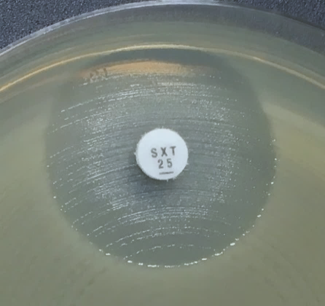
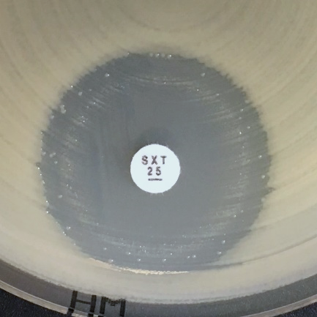
a)
b)
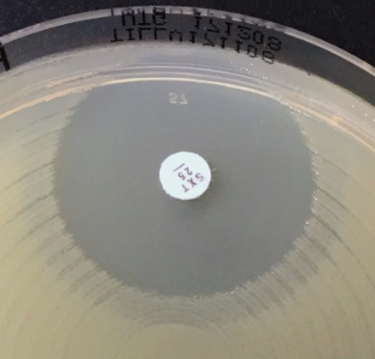
c)

Варианты зон подавления роста при определении чувствительности Aeromonas spp. к триметоприму-сульфаметоксазолу.
a-c) Измерять диаметр по четкому краю зоны подавления роста. Вуалеобразный рост или рост внутри зоны подавления роста не учитывается.

B.pseudomallei
...
Тетрациклины | Пограничные значения МПК (мг/л) |  |  | Содер-жание в диске (мкг) | Пограничные значения диаметров зон подавления роста (мм) |  |  | Примечания Цифрами обозначены примечания, относящиеся к общим комментариям и/или пограничным значениям МПК. Буквами обозначены примечания, относящиеся к диско-диффузионному методу.
Доксициклин | 0.001 | 2 |  |  | ПримечаниеA | ПримечаниеA |  | A. Чувствительность оценивается на основании результатов скрининга с тетрациклином диско-диффузионным методом.
Тетрациклин (только скрининг) | НП | НП |  | 30 | 50A | 23A

Другие антимикробные препараты | Пограничные значения МПК (мг/л) |  |  | Содер-жание в диске (мкг) | Пограничные значения диаметров зон подавления роста (мм) |  |  | Примечания Цифрами обозначены примечания, относящиеся к общим комментариям и/или пограничным значениям МПК. Буквами обозначены примечания, относящиеся к диско-диффузионному методу.
 | Ч ≤ | Р > | ЗТН |  | Ч ≥ | Р < | ЗТН
Хлорамфеникол | 0,001 | 8 |  | 30 | 50 | 22 |  | 1. Соотношение триметоприм:сульфаметоксазол - 1:19, Пограничные значения представлены по триметоприму. A. Внутри зоны подавления может обнаруживаться рост культуры, плотность которого может варьировать от тонкой дымки до существенного роста (см. примеры ниже). В случае выявления края зоны подавления роста любой четкости следует учесть диаметр зоны, без учета роста внутри зоны подавления.
Триметоприм-сульфаметоксазол1 | 0.001 | 4 |  | 1,25-23,75 | 50A | 17A

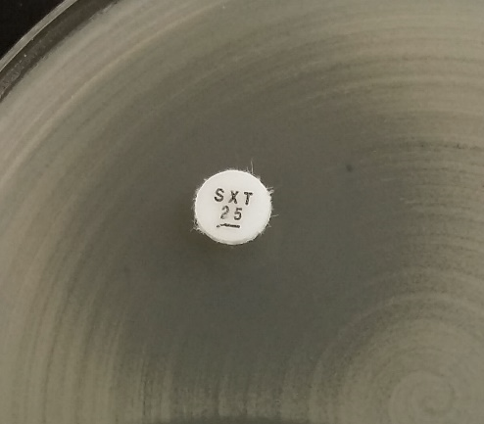
a)
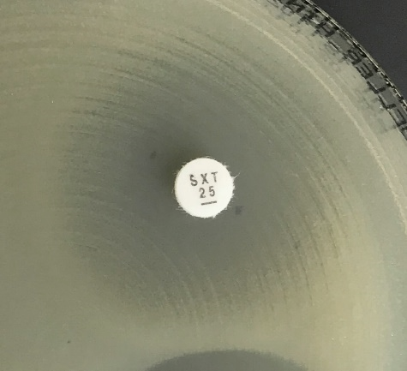
b)
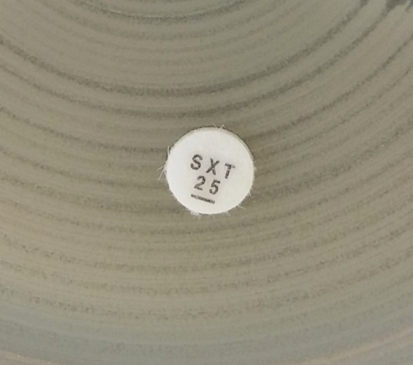
c)

Варианты зон подавления роста при определении чувствительности Burkholderia pseudomallei к триметоприму-сульфаметоксазолу.
a-b) Внешний край зоны может быть определен. Измерить диаметр зоны по внешнему краю и интерпретировать в соответствии с пограничными значениями.
c) Рост распространяется до самого диска. Нет признаков подавления роста. Оценивается как резистентный.

